Hoja1
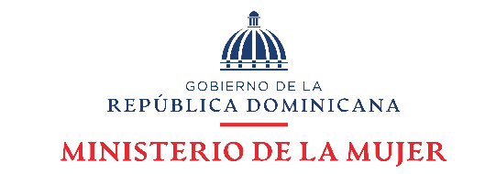

Departamento de Investigación y Estadística Observatorio de Igualdad y Equidad de Género

Datos estadísticos Julio-Septiembre 2023

Línea *212
Cuadro 1

República Dominicana: Número de llamadas a través de la Línea Mujer del Ministerio de la Mujer, por tipo de caso, según mes, julio-septiembre 2023
Mes | Número de atenciones | Tipos de casos
 |  | Caso aún abierto | Coordinación 911 | Orientación y/o Referimiento | Rescate
Total | 2628 | 367 | 1473 | 758 | 25
Julio | 872 | 118 | 525 | 223 | 7
Agosto | 788 | 117 | 457 | 201 | 6
Septiembre | 968 | 132 | 491 | 334 | 12
Fuente: Departamento de Investigación y Estadística del Ministerio de la Mujer.

Cuadro 2

República Dominicana: Número de llamadas a través de la Línea Mujer del Ministerio de la Mujer, por tipo de caso, según mes, 2023
Mes | Número de atenciones | Tipos de casos
 |  | Caso aún abierto | Coordinación 911 | Orientación y/o Referimiento | Rescate
Total | 7,147 | 998 | 3,786 | 2,286 | 71
Enero | 992 | 125 | 596 | 261 | 10
Febrero | 752 | 110 | 454 | 184 | 4
Marzo | 824 | 121 | 477 | 218 | 8
Abril | 1112 | 143 | 504 | 449 | 16
Mayo | 949 | 135 | 418 | 390 | 6
Junio | 858 | 129 | 355 | 360 | 14
Julio | 872 | 118 | 525 | 223 | 7
Agosto | 788 | 117 | 457 | 201 | 6
Septiembre | 968 | 132 | 491 | 334 | 12
Fuente: Departamento de Investigación y Estadística del Ministerio de la Mujer.

